Sheet1
 | Neapbūvētās zemes noma
 | Kadastra apzīmējums | Nosaukums, pagasts | Kopējā z.v. platība, ha | Nomas platība, ha | Lietošanas mērķis | Nomas maksa bez PVN gadā (EUR) | Sludinājuma ievietošanas mājaslapā uz 5 dd, datums | Pieteikšanās termiņš ***
 | 56760080172* | "Jaunkaijas" Mežāres pagasts | 0.5694 | 0.5694 | lauksaimniecībai | 90 euro/ha | 17.01.2026. | 23.01.2026. | 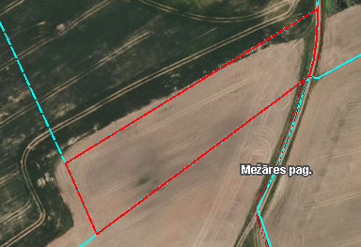
 | 56620030347* | "Pagasta zeme" Gārsenes pagasts | 8.0 | 4.49 | lauksaimniecībai | 90 euro/ha | 17.01.2026. | 23.01.2026. | 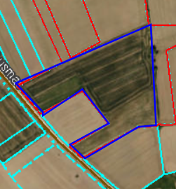
 | 56050010437* |  | 1.9597 | 1.659 | lauksaimniecībai, termiņš 31.12.2030. | 102 euro/ha | 17.01.2026. | 23.01.2026.
 | 56150010905** |  | 0.097 | 0.05 | personīgā palīgsaimniecība | 12.00 | 17.01.2026. | 23.01.2026.
*Saskaņā Ministru kabineta 2018.gada 19.jūnija noteikumu Nr.350 „Publiskas personas zemes nomas un apbūves tiesības noteikumi”
** Saskaņā ar Jēkabpils novada domes 28.04.2022. noteikumiem “Neapbūvēta zemesgabala nomas tiesību piešķiršanas kārtība Jēkabpils novada pašvaldībā”
*** Ja pretendentu pieteikšanās termiņā, kas nav īsāks par piecām darbdienām, piesakās vairāki pretendenti, neapbūvēta zemesgabala nomnieku noskaidro rakstiskā vai mutiskā izsolē. Pieteikumus, kas iesniegti pēc norādītā termiņa, neizskata.

